界面&功能
天赋系统 |  |  |  |  |  | 功能规则

 | 功能入口

 | 1.主界面点击屏幕右下侧功能栏
 | 2.图标位于界面右下侧展开图标清单中
 | 3.参考图标

 | 天赋界面【当前为示例】

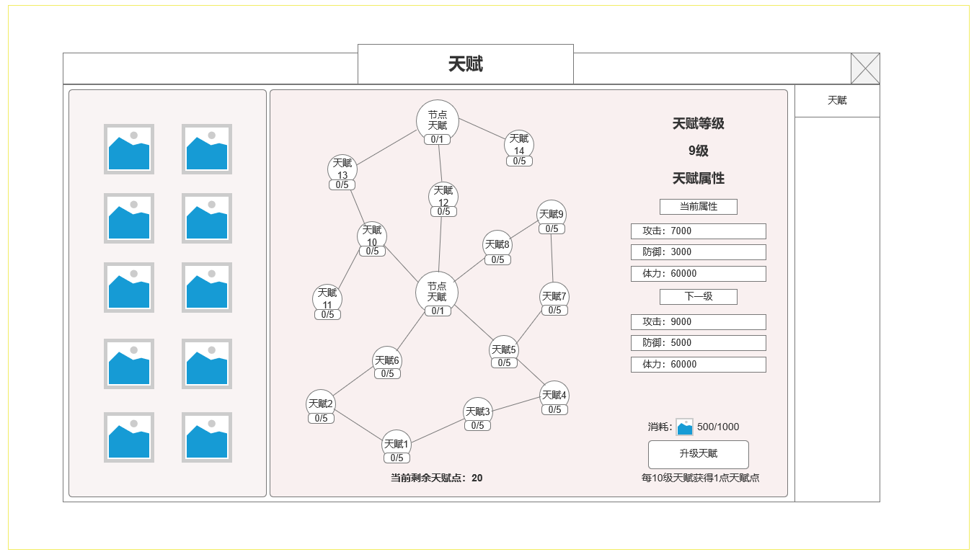
 | 天赋界面示意
 |  |  |  | 界面信息说明 |  |  | 天赋系统-功能规则
 |  |  |  | 1.天赋装备槽位
 |  |  |  | ▶ | 未装备天赋装备时显示空槽位 |  | 1.天赋装备
2
 |  |  |  | ▶ | 获取装备并穿戴后即显示对应装备图标即可 |  | ▶ | 新增装备类型，获取后即可穿戴
 |  |  |  |  |  |  | ▶ | 穿戴方式：对应装备槽位有更高阶对应部位，点击槽位即可穿戴或替换低级装备
 |  |  |  |  |  |  | ▶ | 淘汰的天赋装备可回收，获得天赋升级材料
 |  |  |  | 2.天赋树
 |  |  |  | ▶ | 天赋树按UI设计，对应定点分布排序
 |  |  |  | ▶ | 显示对应天赋小图标，学习进度 |  | 2.天赋规则
 |  |  |  | ▶ | 点击可查看天赋信息TIPS |  | ▶ | 天赋根据UI设计布局，不同天赋节点需对应前置天赋激活并达到指定等级（可能有多个前置，需均满足）
 |  |  |  | ▶ | 显示当前可用剩余天赋点数 |  | ▶ | 不同天赋提高1级，所需消耗天赋点数量不同
1
 |  |  |  |  |  |  | ▶ | 天赋可能内容：被动技能效果或属性
 |  |  |  | 3.天赋等级属性信息 |  |  | ▶ | 天赋不分职业，全职业通用
3
 |  |  |  | ▶ | 天赋等级 |  | ▶ | 总计16个天赋
 |  |  |  | ▶ | 当前属性
 |  |  |  | ▶ | 下一级属性

 |  |  |  | 4.天赋升级操作
 |  |  |  | ▶ | 天赋升级材料 图标，持有/消耗数值数量 |  | 红点规则： | 有天赋点可升级，对应可升级天赋节点上显示红点，外部图标显示红点
 |  |  |  | ▶ | 升星按钮
4

 |  |  |  |  |  |  | 3.天赋等级，属性规则
 |  |  |  |  |  |  | ▶ | 根据界面是否同时显示当前属性和下一级属性
 |  |  |  |  |  |  | ▶ | 每提升10级天赋，获得1个天赋点数

 |  |  |  |  |  |  | 4.天赋升级操作
 | 天赋弹窗 |  |  |  |  |  | ▶ | 消耗材料升级天赋等级

 | 天赋升级弹窗 | 天赋激活弹窗：首次激活需显示前置天赋要求 | 天赋满级弹窗 |  |  |  | 红点规则： | 有天赋材料可升级，外部图标显示红点
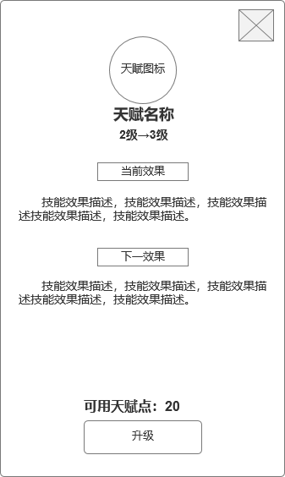
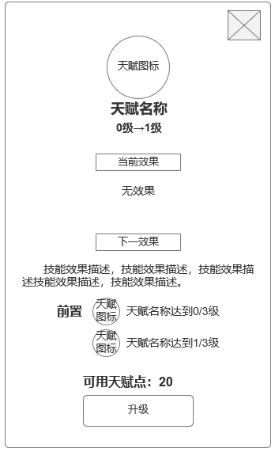
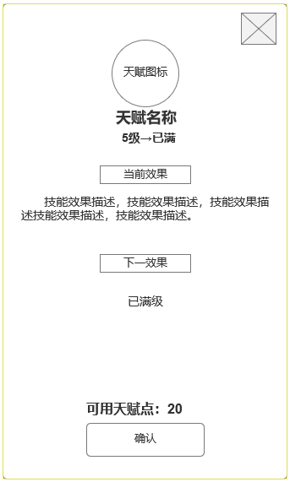

 | 参考界面

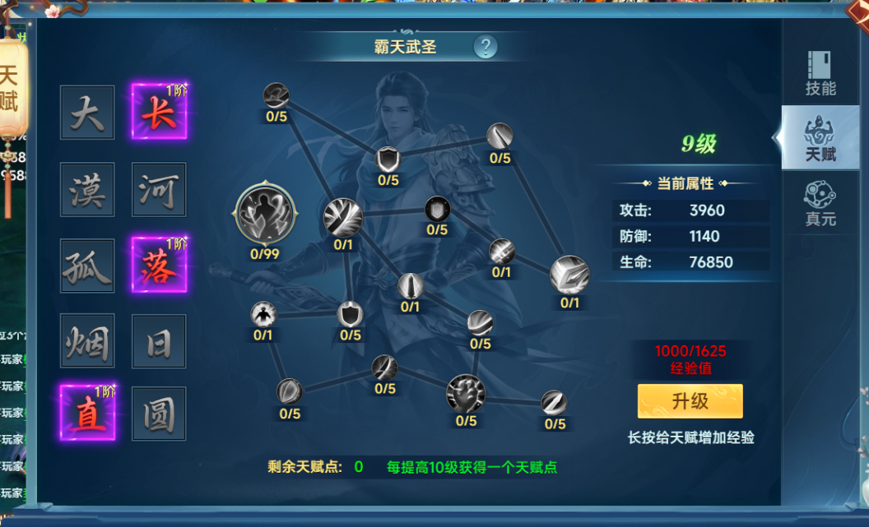

 | 参考界面

功能美需
UI需求

 | 序号 | 类型 | 对应界面 | 内容 | 功能需求 | 策划建议 | 参考图
 | 1 | UI | 天赋界面
 | 2 | UI
 | 3 | UI
 | 4 | UI
 | 5 | UI
 | 6 | UI
 | 7 | UI
 | 8 | UI
 | 9 | UI
 | 10 | UI
 | 11 | UI
 | 12 | UI
 | 13 | UI
 | 14 | UI
 | 15 | UI
 | 16 | UI
 | 17 | UI
 | 18 | UI
 | 19 | UI

背景图需求

 | 序号 | 类型 | 对应界面 | 内容 | 功能需求 | 策划建议 | 参考图

道具图标需求

动效需求

 | 序号 | 类型 | 内容 | 描述 | 功能需求 | 策划建议 | 参考图
 | 1 | 动画特效 |  | 宝物界面宝物原画界面特效

其他 （ICON，模型，表情等）

 | 序号 | 类型 | 对应界面 | 内容 | 功能需求 | 策划建议 | 参考图
 | 1 | ICON | 主界面 | 主界面代表技能功能的入口图标 | 主界面代表技能功能的入口图标 |  | 
 | 2 | ICON | 16个天赋图标
 | 3 | ICON | 10阶天赋装备，10个部位

参考界面
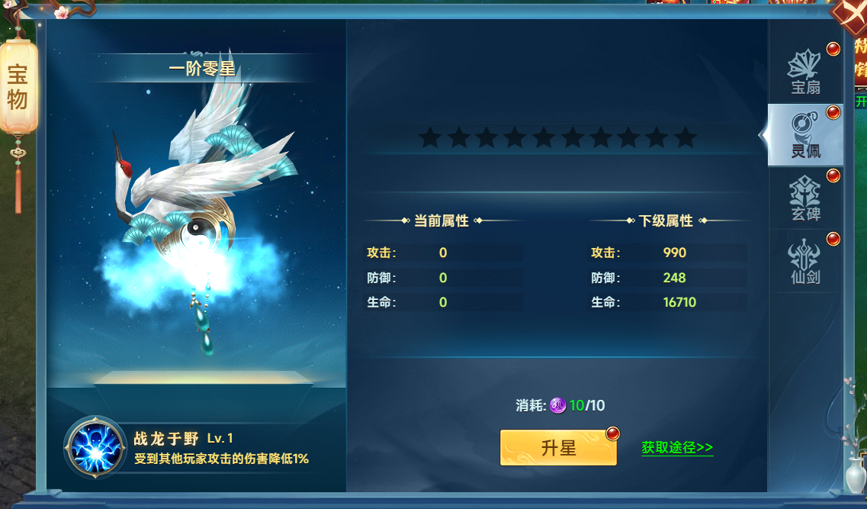
参考图

 | 参考游戏—山河图志

